상품제안서
크린랩 종이호일 30cmX20m 쿠킹호일 | 상품코드: F29189

 |  |  |  |  |  |  | 02-412-0044 | www.easy1.co.kr
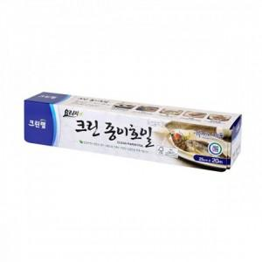

【상세/제작정보】 | 칼라코팅스티커 제작 및 부착 별도 문의.

【인쇄/포장옵션】 | / 포장불가능

【공급단가】 | 수량 | 150~ | 450~ | 1,500~ | 3,000~ | 5,000~
*VAT별도 | 단가 | 3,420원 | 3,360원 | 3,270원 | 3,220원 | 3,130원

【상품 URL】 | https://dev.easy1.co.kr:443/src/goods_detail.php?gdno=29189

